Дождевики
Бренд | Коллекция | Артикул | Состав | Описание | Наименование | Цвет | Размер |  | Цена | цена со скидкой 30% | фото | Шт в р/р | Заказ | Сумма
 |  |  |  |  |  |  |  |  |  |  |  |  | ИП Клиент
 |  |  |  |  |  |  |  |  |  |  |  |  | 0 | 0
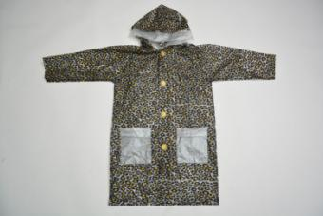
De Salitto | D | JY-1003 | 100% polyester | Зонтик. Модель типа трость. | зонтик | леопардовый принт | 1 SIZE |  | 820 | 574 | 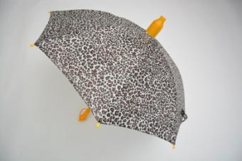 нет образца | 7 |  | 0
De Salitto | D | JY-1002 | 100% PVC | Дождевик. Модель свободного кроя из непромокаемой ткани, с капюшоном и накладными карманами. | дождевик | леопардовый принт | 5/110-6/116-7/122 (110-116-122) | 110-116-122-130-134-140 | 820 | 574 | нет образца | 3 |  | 0
De Salitto | D | JY-1002 | 100% PVC | Дождевик. Модель свободного кроя из непромокаемой ткани, с капюшоном и накладными карманами. | дождевик | леопардовый принт | 8/130-9/134-10/140 (130-134-140) |  | 820 | 574 | нет образца | 3 |  | 0
De Salitto | D | JY-1001 | 100% PVC | Сапоги резиновые. | резиновые сапоги | леопардовый принт | 26-33 | 26-27-28-29-30-31-32-33 | 1060 | 742 | 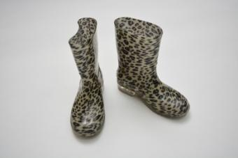 нет образца | 8 |  | 0
De Salitto | D | JY-2003 | 100% polyester | Зонтик. Модель типа трость. | зонтик | цветочный орнамент | 1 SIZE | 1 штука | 820 | 574 | 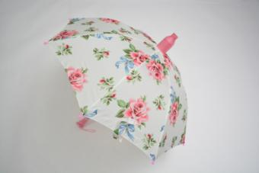 | 6 |  | 0
De Salitto | D | N 008 (JY-2002) | 100% polyester | Дождевик. Модель свободного кроя из непромокаемой ткани, с капюшоном и накладными карманами. | дождевик | цветочный орнамент | 2Т/92-3Т/98-4/104 (92-98-104) | 92-98-104-110-116-122 | 940 | 658 | 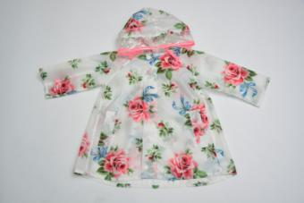 | 3 |  | 0
De Salitto | D | N 008 (JY-2002) | 100% polyester | Дождевик. Модель свободного кроя из непромокаемой ткани, с капюшоном и накладными карманами. | дождевик | цветочный орнамент | 5/110-6/116-7/122 (110-116-122) |  | 940 | 658 |  | 3 |  | 0

